상품제안서
스트라이프지퍼백 여행용세트 통합형 | 상품코드: F30421

 |  |  |  |  |  |  | 02-412-0044 | www.easy1.co.kr
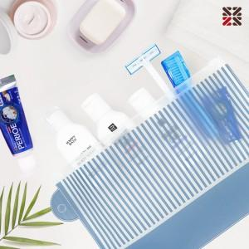

【상세/제작정보】 | <p>●입수량 5종-70개,NA-60개,NB-50개,S1-50개&nbsp;</p>

【인쇄/포장옵션】 | 실크 / 케이스없음

【공급단가】 | 수량 | 100~ | 300~ | 500~ | 1,000~ | 3,000~
*VAT별도 | N5 | 3,870원 | 3,810원 | 3,720원 | 3,620원 | 3,560원
 | NA | 5,250원 | 5,160원 | 5,040원 | 4,910원 | 4,830원
 | NB | 6,500원 | 6,390원 | 6,240원 | 6,080원 | 5,970원
 | S1 | 6,250원 | 6,150원 | 6,000원 | 5,850원 | 5,750원

【상품 URL】 | http://www.easy1.co.kr/src/goods_detail.php?gdno=30421

